Buvette
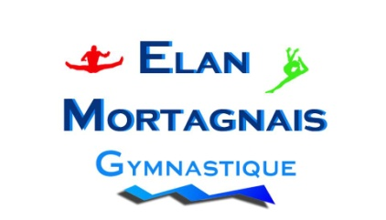
 |  | FINALE INDIVIDUELLE DE LA ZONE OUEST 2017
 |  | Division Inter Régionale GAF
 |  | 13 et 14 mai 2017
 |  | MORTAGNE SUR SEVRE

Annexe 3 |  | Fiche "Buvette"

Veuillez remplir cette fiche UNIQUEMENT si votre club souhaite ouvrir un compte BUVETTE
 | Je soussigné
 | Président du club
 | autorise |  |  |  |  | à ouvrir un compte buvette

chèque de caution de 100€ exigé pour l'ouverture d'un compte "buvette". Et je m'engage à régler avant de partir la facture "buvette", ou exceptionnellement à la régler sous 8 jours sans contestation de ma part pour le montant des consommations prises.

Adresse de facturation
 | Club | : | 0
 | Correspondant | : | 0
 | Adresse | : | 0
 | Code postal | : | 0
 | Ville | : | 0
 | Téléphone | : | 0
 | Mail | : | 0

 |  |  | Date :
 |  |  | Signature :

PARTIE RESERVEE AU CLUB ORGANISATEUR

Total consommations prises : |  |  |  |  | €

Chèque n° |  |  | Banque :

 |  |  |  | Date, cachet du club,

 | Fiche à renvoyer pour le 1 mai 2017 à :
 | L'Elan Mortagnais
 | Aurélie SAMSON
 | 3 le PONT
 | 85130 LA VERRIE

